入力シート
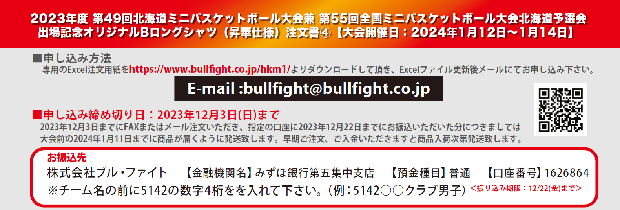

■STEP1 本体カラーを決める(ご希望の本体カラーを選択してください)

 | 本体カラー(1色選択) |  |  |  |  | ―

■STEP2 前胸、背面プリントカラーを決める（ご希望のカラーを下記カラーチャートから選択してください）

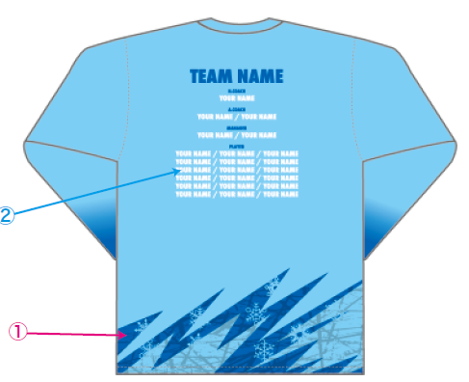
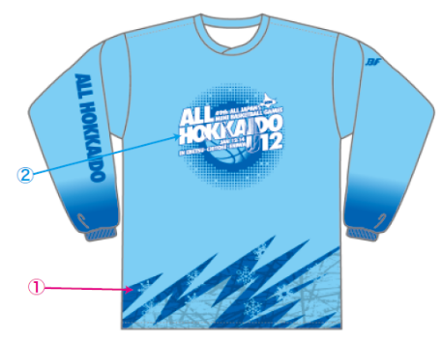

 |  |  |  |  |  |  |  |  |  | プリントカラー(2色選択)
 |  |  |  |  |  |  |  |  |  | ①(ｲﾒｰｼﾞ:115ﾛｲﾔﾙﾌﾞﾙｰ）
 |  |  |  |  |  |  |  |  |  | ―
 |  |  |  |  |  |  |  |  |  | ②(ｲﾒｰｼﾞ:101ﾎﾜｲﾄ）
 |  |  |  |  |  |  |  |  |  | ―

■STEP3 チーム名と個人名をアルファベットでご記入ください |  |  |  |  |  |  |  |  |  |  |  |  |  |  |  |  | ※PLAYER名は左から右方法へ詰めてご記入ください。
チーム名スペル(アルファベットで記入) |  |  |  |  |  |  |  |  | HEAD COACH |  |  |  |  | A.COACH |  |  |  |  |  | MANAGER |  |  |  | MANAGER

PLAYER |  |  | 1 |  |  |  |  |  | 2 |  |  |  |  | 3 |  |  |  |  |  | 4 |  |  |  | 5
6 |  |  | 7 |  |  |  |  |  | 8 |  |  |  |  | 9 |  |  |  |  |  | 10 |  |  |  | 11
12 |  |  | 13 |  |  |  |  |  | 14 |  |  |  |  | 15 |  |  |  |  |  | 16 |  |  |  | 17
18 |  |  | 19 |  |  |  |  |  | 20 |  |  |  |  | 21 |  |  |  |  |  | 22 |  |  |  | 23
24 |  |  | 25 |  |  |  |  |  | 26 |  |  |  |  | 27 |  |  |  |  |  | 28 |  |  |  | 29
30 |  |  | 31 |  |  |  |  |  | 32 |  |  |  |  | 33 |  |  |  |  |  | 34 |  |  |  | 35
■お客様情報 |  |  | ※（男子・女子）（コーチ・保護者）該当するものに○または該当しないものを削除してください。
チーム名 (男子・女子) |  |  |  |  |  |  |  |  | 配達先住所〒 |  |  |  |  |  |  |  |  |  |  |  | TEL
 |  |  |  |  |  |  |  |  |  |  |  |  |  |  |  |  |  |  |  |  | 携帯
代表者名 （コーチ・保護者） |  |  |  |  |  |  |  |  |  |  |  |  |  |  |  |  |  |  |  |  | MAIL
TEL: |  |  |  |  |  |  |  |  | 配達先名
■ご注文内容 ※合計5枚以上からの受注となります。
 |  |  |  |  |  |  |  |  |  |  |  |  |  |  |  | H:ネックポイントからの着丈 W:胸囲 単位(cm)
サイズ |  | SS |  |  | S |  |  | M |  | L |  | LL |  | 3L |  | 4L |  |  | 合計枚数 |  |  |  | 合計金額
サイズスペック |  | (H)63(W)49 |  |  | (H)65(W)51 |  |  | (H)67(W)53 |  | (H)69(W)55 |  | (H)71(W)57 |  | (H)73(W)59 |  | (H)75(W)61 |  |  | 0 |  |  |  | ¥0
枚数 |  | 0 |  |  | 0 |  |  | 0 |  | 0 |  | 0 |  | 0 |  | 0 |  |  |  |  |  | 枚
 |  |  |  | 枚 |  |  | 枚 |  | 枚 |  | 枚 |  | 枚 |  | 枚 |  |  | 枚

